图表汇总
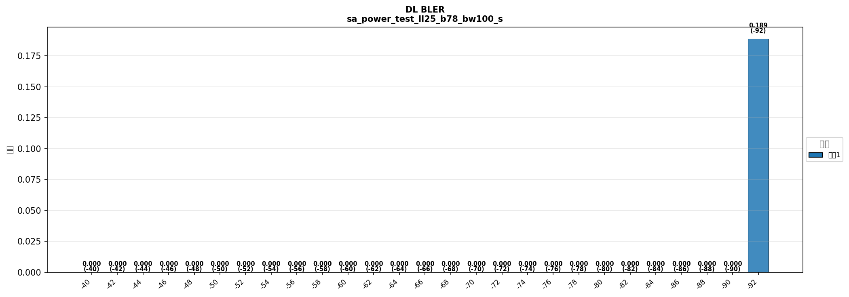
配置: sa_power_test_ll25_b78_bw100_scs30_LOW

